List 1
Osnovna škola Kašina

Izračunaj potrošnju vode u prostornim metrima. Od dobivenih podataka napravi grafikon.
 | Potrošnja vode u razdoblju od 09/2012 do 08/2014

Datum očitanja |  | Stanje po vodomjeru |  | Potrošnja u metrima prostornim (d=c-b)
 |  | staro | novo
R. br. | a | b | c | d
1. | 25. 09. 2012. | 34910 | 35502
2. | 29. 10. 2012. | 35502 | 36354
3. | 28. 11. 2012. | 36354 | 37159
4. | 31. 12. 2012. | 37159 | 37444
5. | 28. 01. 2013. | 37444 | 37484
6. | 28. 02. 2013. | 37484 | 37780
7. | 28. 03. 2013. | 37780 | 37867
8. | 30. 04. 2013. | 37867 | 38012
9. | 29. 05. 2013. | 38012 | 38168
10. | 29. 06. 2013. | 38168 | 38287
11. | 30. 07. 2013. | 38287 | 38385
12. | 30. 08. 2013. | 38385 | 38385
13. | 25. 09. 2013. | 38385 | 38458
14. | 30. 10. 2013. | 38458 | 38660
15. | 26. 11. 2013. | 38660 | 38847
16. | 31. 12. 2013. | 38847 | 39015
17. | 28. 01. 2014. | 39015 | 39091
18. | 24. 02. 2014. | 39091 | 39216
19. | 30. 03. 2014. | 39216 | 39418
20. | 30. 04. 2014. | 39418 | 39489
21. | 30. 05. 2014. | 39489 | 39507
22. | 28. 06. 2014. | 39507 | 39592
23. | 30. 07. 2014. | 39592 | 39681
24. | 08. 09. 2014. | 39681 | 39708
 | Ukupno 09/12 - 08/14

Provjeri da li su datumi dobro upisani. Ako nisu popravi.
Popuni zelene ćelije koristeći funkcije.

troškovi
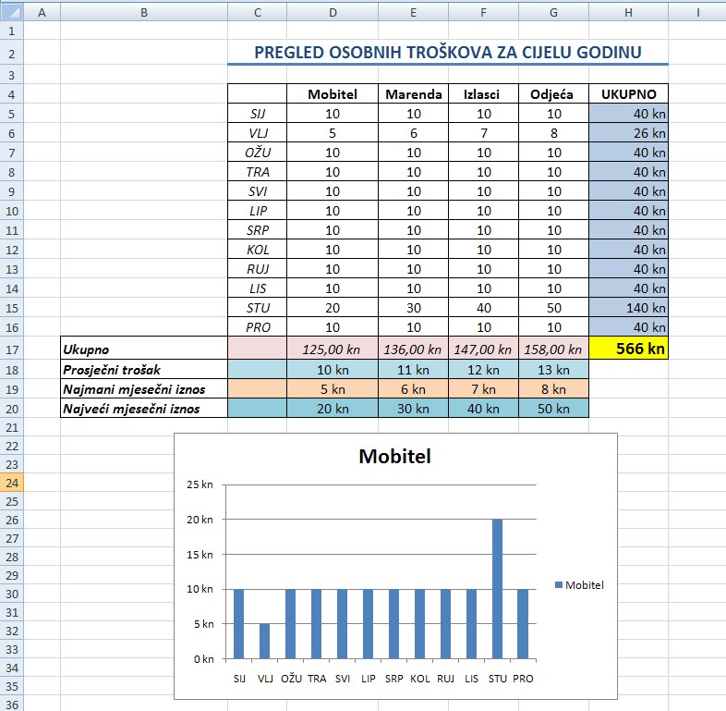
Zadatak:

List 2
Spoji i centriraj naslov preko cijele tablice.
U ovaj redak unesi odgovarajuće datume (koristeći ćeliju J4)
Spoji i uredi tablicu.
 | Prosječne temperature u gradovima (u °C)
 |  | Prosječne dnevne temperature gradova |  |  |  |  |  |  | Prosječne tjedne temperature gradova | U ovaj stupac zaokruži prosječne vrijednosti
 |  | ponedjeljak | utorak | srijeda | četvrtak | petak | subota | nedjelja
 |  |  |  |  |  |  |  |  | 5.1.-11.1
 | Dubrovnik | 14.4 | 15.5 | 10.2 | 10.8 | 11.4 | 13.8 | 15.0
 | Pula | 8.2 | 11.0 | 6.8 | 7.2 | 8.5 | 9.4 | 9.0
 | Zadar | 13.0 | 14.6 | 8.7 | 9.5 | 10.6 | 11.6 | 12.0
 | Zagreb | 4.4 | 6.1 | 1.5 | 3.0 | 4.0 | 4.8 | 4.4

U ovom stupcu izračunaj prosječne virjednosti temperatura u ovom tjednu.

Minimalna temperatura
Maksimalna temperatura
Temp veće od 10 °C
Temp manje od 5 °C

5 | Dodaj sjenčanje na tablicu (lagano sivo)
6 | Promijeni imena radnih listova iz List 1 U Podaci, i List 3 u Grafikon.
7 | U ćeliji B13 izračunaj minimalnu temperaturu.
8 | U ćeliji B14 izračunaj maksimalnu temperaturu.
9 | Izračunaj koliko ima mjerenja većih od 10 °C.
10 | Izračunaj koliko ima mjerenja manjih od 5 °C.

List 3
Prosječne dnevne temperature gradova
 | Dubrovnik | Pula | Zadar | Zagreb
 | 14.4 | 8.2 | 13 | 4.4
 | 15.5 | 11 | 14.6 | 6.1
 | 10.2 | 6.8 | 8.7 | 1.5
 | 10.8 | 7.2 | 9.5 | 3
 | 11.4 | 8.5 | 10.6 | 4
 | 13.8 | 9.4 | 11.6 | 4.8
 | 15 | 9 | 12 | 4.4

